Sheet1
手順書です。宜しくお願い致します。
conohaネームタグ：test_quiz_node

▼CentOS8にNode.jsとMongoDBをインストール

①Node.jsをインストール
$ | sudo yum update -y | ※インストール情報を最新化
$ | curl -o- https://raw.githubusercontent.com/nvm-sh/nvm/v0.35.3/install.sh | bash | ※nvmというバージョン管理ツール入れる
$ | source ~/.bash_profile | ※.bash_profileを更新
$ | nvm list-remote | ※インストール出来るNode.jsのバージョンを確認
$ | nvm install v13.6.0 | ※13.6.0バージョンのNode.jsをインストール
$ | node -v | ※バージョンを確認
$ | npm --version | ※npmというモジュール管理ツールがNodejsと一緒にインストールか確認
$ | sudo dnf install npm | ※npmがまだインストールされない場合はこのコマンドでインストールを実施
$ | mkdir myapp | ※アプリケーションを作成するディレクトリーを作成
$ | cd myapp | ※作成したディレクトリに移動
$ | npm init | ※アプリケーション用の package.json ファイルを作成
$ | npm install mongoose --save | ※mongooseのモジュールを入れる
[mongodb-org-4.4]
name=MongoDB Repository
baseurl=https://repo.mongodb.org/yum/redhat/$releasever/mongodb-org/4.4/x86_64/
gpgcheck=1
enabled=1
gpgkey=https://www.mongodb.org/static/pgp/server-4.4.asc
$ | npm install express --save | ※expressのモジュールを入れる
※これ以降のアプリの設定は「https://qiita.com/k-penguin-sato/items/5d0db0116843396946bd」を参考

②MongoDBをインストール
$ | cd ../ | rootユーザーのディレクトリに移動
$ | sudo dnf install nano | ※nanoのeditorをインストール
$ | sudo nano /etc/yum.repos.d/mongodb-org-4.４.repo | ※MongoDBのレポジトリを追加
$ | sudo yum install -y mongodb-org | ※MongoDBをインストール
$ | sudo systemctl start mongod | ※MongoDBを起動
$ | sudo systemctl daemon-reload | ※「the unit is not found」というエラーが出たら、このコマンドを実施
$ | sudo systemctl enable mongod | ※MongoDBをOSと一緒に起動できるように設定を追加
$ | sudo systemctl status mongod | ※MongoDBのプロセスのステータスを確認

③Nginxをインストール
$ | sudo dnf install nginx | ※Nginxをインストール
$ | sudo systemctl enable nginx | ※NginxをOSと一緒に起動出来るように設定
$ | sudo systemctl start nginx | ※Nginxを起動
$ | sudo firewall-cmd --permanent --add-service=http | ※http通信を許可
$ | sudo firewall-cmd --permanent --add-service=https | ※https通信を許可
$ | sudo nano /etc/nginx/conf.d/your_domain.conf
※以下の内容を記載
ーーーーーーーーーーーーーーーーーーーーー
server {
listen 80;
server_name localhost;
error_log /var/log/nginx/error.log;
access_log /var/log/nginx/access.log;
root /root/myapp; |  | ※myappへのpathは適宜変更

location / {
# リバースプロキシ設定
proxy_pass http://localhost:8080/; |  | ※Nodejsのアプリへのリンクを設定
}
}
ーーーーーーーーーーーーーーーーーーーーー
$ | sudo systemctl restart nginx | ※Nginxを再起動

④動作をテスト
$ | cd myapp | ※myappディレクトリに移動
$ | nano app.js
※以下の内容を記載
ーーーーーーーーーーーーーーーーーーーーー
// モジュールをロード
const express = require("express"),
mongoose = require("mongoose");

// ポートとホストを設定
const PORT = 8080;
const HOST = "0.0.0.0";

// expressを使用
const app = express();

// データベース接続
mongoose.connect(
"mongodb://localhost/test", // testというDBに接続（testというDBを事前に作成しておく）
{ useUnifiedTopology: true,
useNewUrlParser: true
}
);

const db = mongoose.connection;
db.once("opne", () => {
// 接続できると以下のログが出力されます。
// 接続できない場合はエラーが出力されます。
console.log("Success MongoDB connected!!");
});

// 指定されたポートを監視
app.listen(PORT, HOST);
console.log(`Running on http://${HOST}:${PORT}`);
ーーーーーーーーーーーーーーーーーーーーー

$ | node app.js | ※App serverを起動
$ | curl http://localhost | ※Nginxの80ポートでアクセスを確認

④Windownsにrobo 3tのインストール
以下のサイトからダウンロード
https://robomongo.org/download

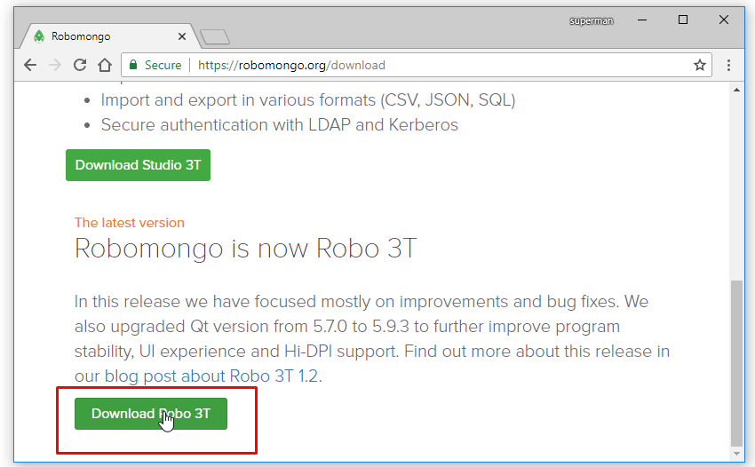

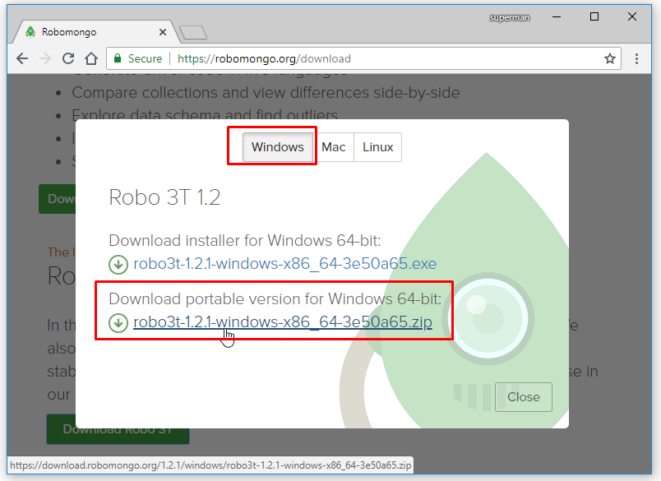

robo 3Tをセットアップ

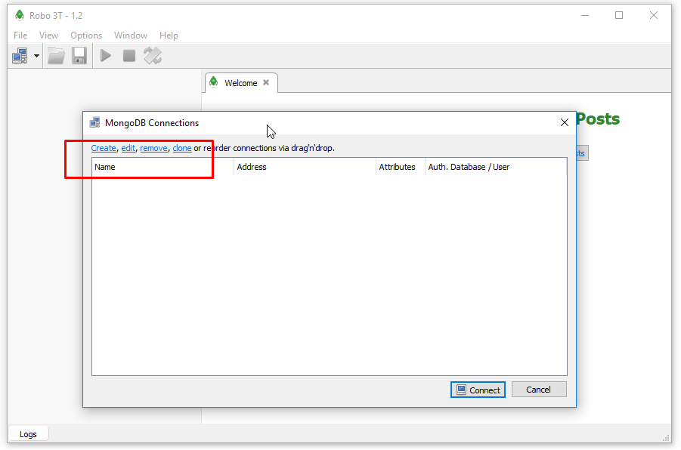
 |  |  |  |  | ※Createのところをクリック

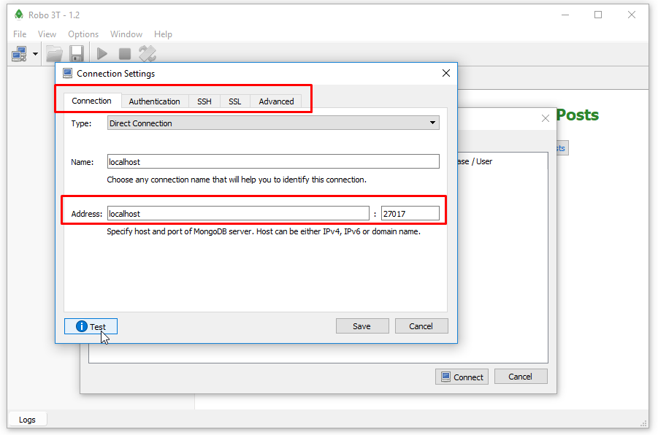
 |  |  |  |  | ※アクセス情報は適宜変更

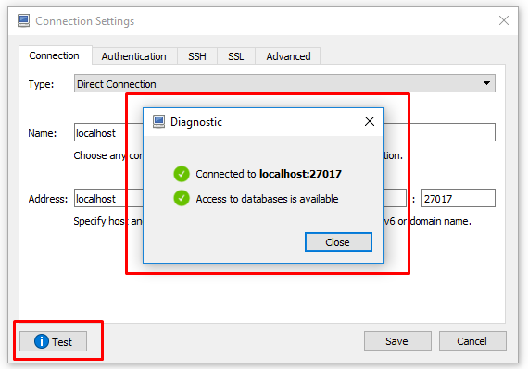
 |  |  | ※Testのボタンを押してテスト

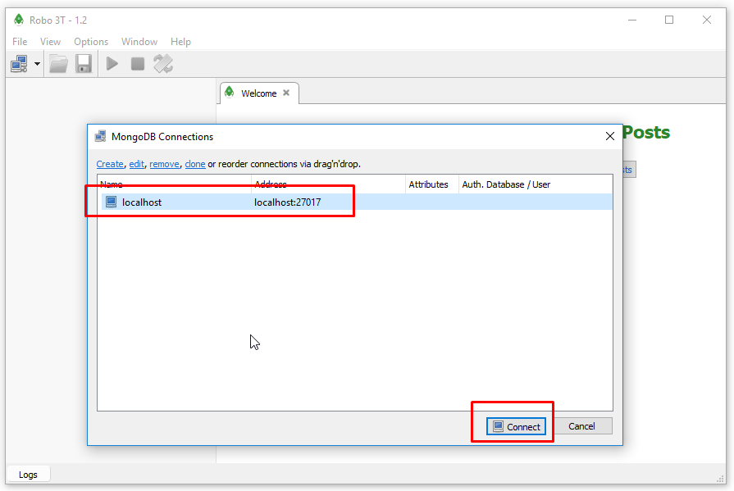
 |  |  |  |  | ※Connectボタンで接続

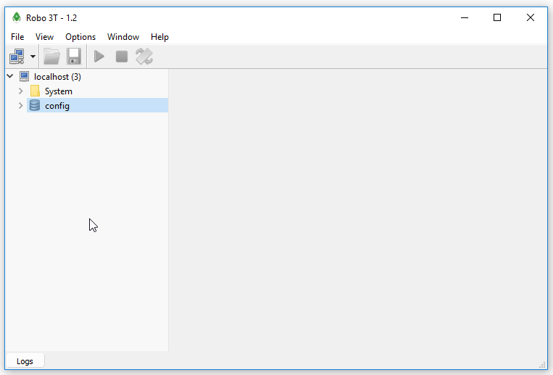

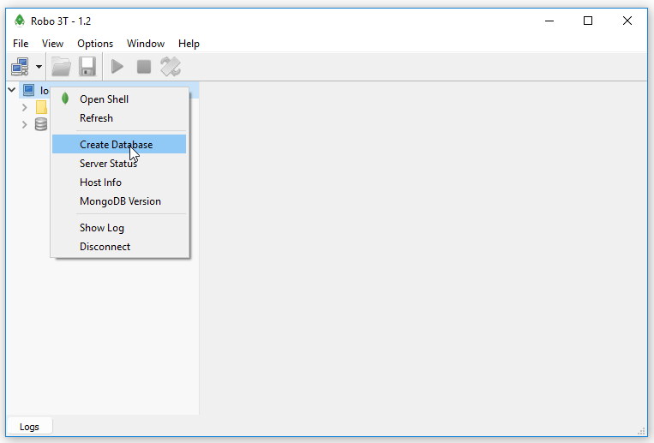
 |  |  |  | ※Create DatabaseでDBを作成

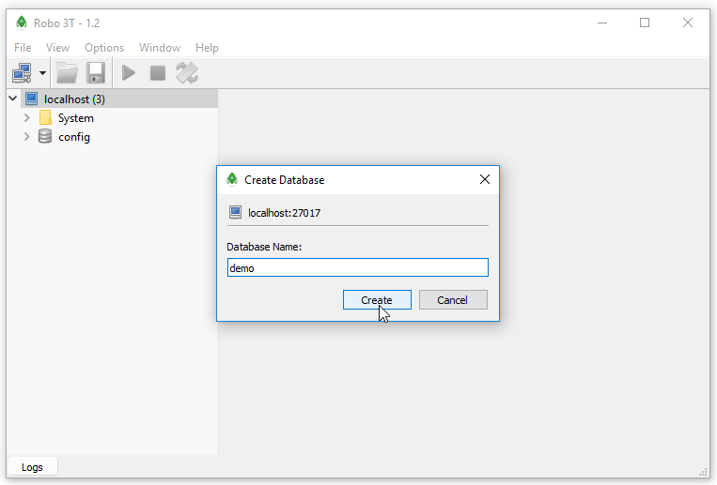

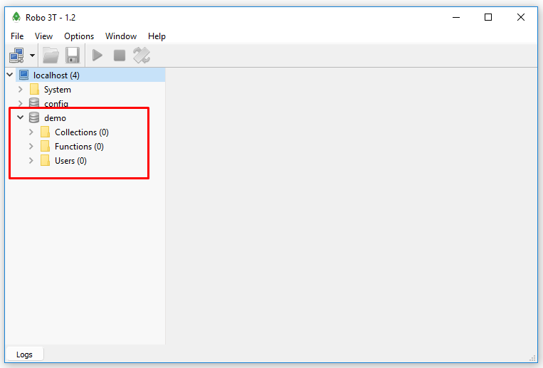
 |  |  |  | ※DBが作成されることを確認可能

